CSV
APÓS LANÇAR TODOS OS DEFEITOS NA PLANILHA, CLASSIFICAR OS DEFEITOS PARA LANÇAR NO SAP. UTILIZANDO O COMANDO: CTRL+SHIFT+R
OBS. SÓ CLASSIFICAR UMA VEZ, APÓS LANÇAR TODOS OS DEFEITOS.
NOTA | LT | PART DEFEITO | GRP. CÓDIGOS | COD DEFEITO | PRIORIDADE | TEXTO/TIPO DE ESTRUTURA | OBS. | ITEM | DESCR | FASES | FONTE/CARGA | AÇÃO
2268235 | LT | CB | LTCB | CB20 | P2 | T2-0 / 1A - FASE B - CARGA | AO LADO DA SE ELETRONORTE | 3 | JUMPER DANIFICADO | B | CARGA | SUBSTITUIR JUMPER
2268235 | LT | ES | LTES | ES24 | A | T2D-16 / 2 - FASE - | 0 | 8 | POSTE C/ INCLINAÇÃO LEVE | 0 | 0 | APRUMAR POSTE
2268235 | LT | IS | LTIS | IS16 | P2 | YS2-37 / 3 - FASE C - | 0 | 25 | MUITO CHAMUSCADO - POLIMÉRICO | C | 0 | SUBSTITUIR ISOLADOR
...

RF
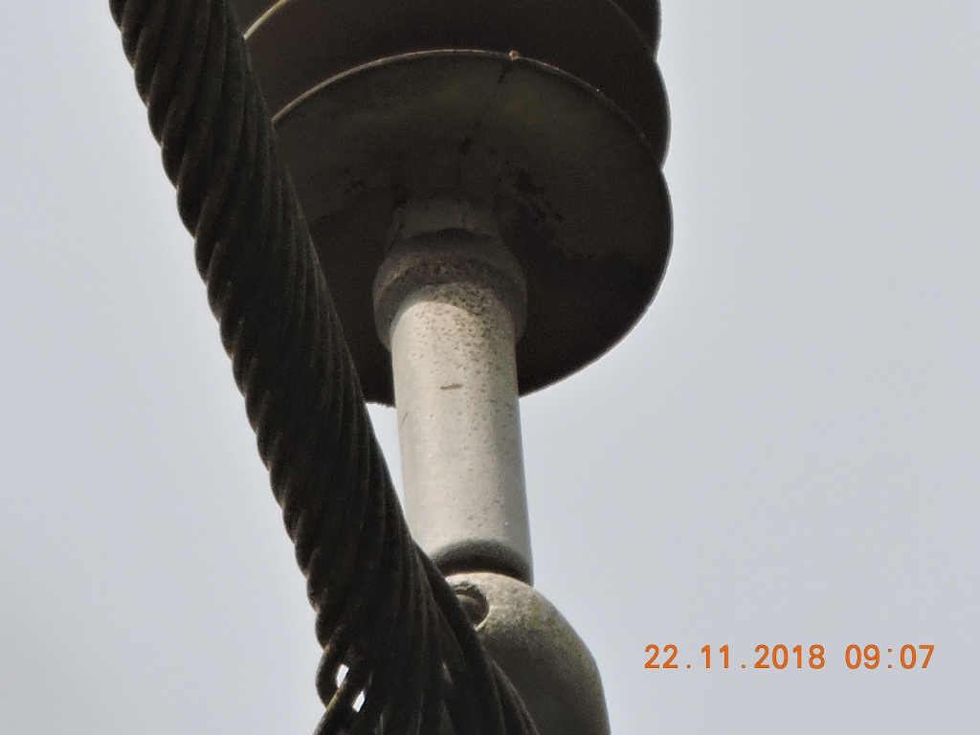
 |  |  | RELATÓRIO DE DEFEITOS - LT


REGIONAL: |  | CENTRO |  | TENSÃO/KM: | 138KV / 97,03 KM
TIPO DE INSPEÇÃO: |  | MINUCIOSA
ORDEM DE INSPEÇÃO: |  | 6000245248
DESCRIÇÃO DA LT: |  | MIRANDA / SANTA INÊS C1 |  | CÓDIGO DA LT: | MRA/STI-C1-03M1

RELATÓRIO DE EVIDÊNCIAS FOTOGRÁFICAS

Item | Descrição do Defeito |  | CÓD. Defeito |  | N° Estrutura | Fase(s) | Prioridade | Fonte/Carga | Ação | Observações

3 | JUMPER DANIFICADO |  | CB20 |  | T2-0 / 1A - FASE B - CARGA | B | P2 | CARGA | SUBSTITUIR JUMPER | AO LADO DA SE ELETRONORTE
REG.1 | Registro Cenário - Antes |  |  |  | REG.2 | Registro Cenário - Depois
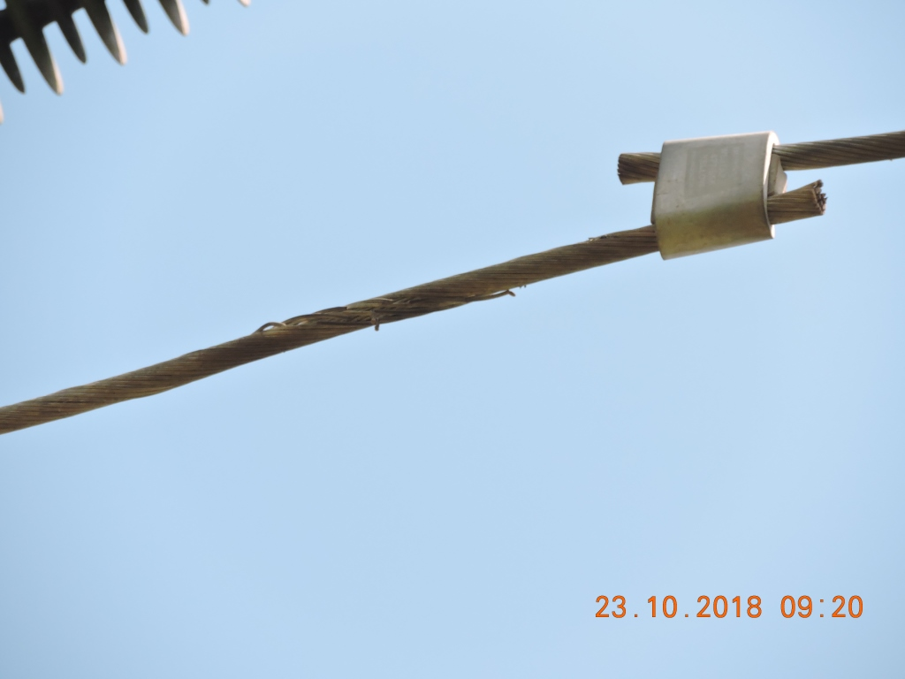 |  |  |  |  | Evidência da Execução
Item | Descrição do Defeito |  | CÓD. Defeito |  | N° Estrutura | Fase(s) | Prioridade | Fonte/Carga | Ação | Observações

8 | POSTE C/ INCLINAÇÃO LEVE |  | ES24 |  | T2D-16 / 2 - FASE - | 0 | A | 0 | APRUMAR POSTE | 0
REG.3 | Registro Cenário - Antes |  |  |  | REG.4 | Registro Cenário - Depois
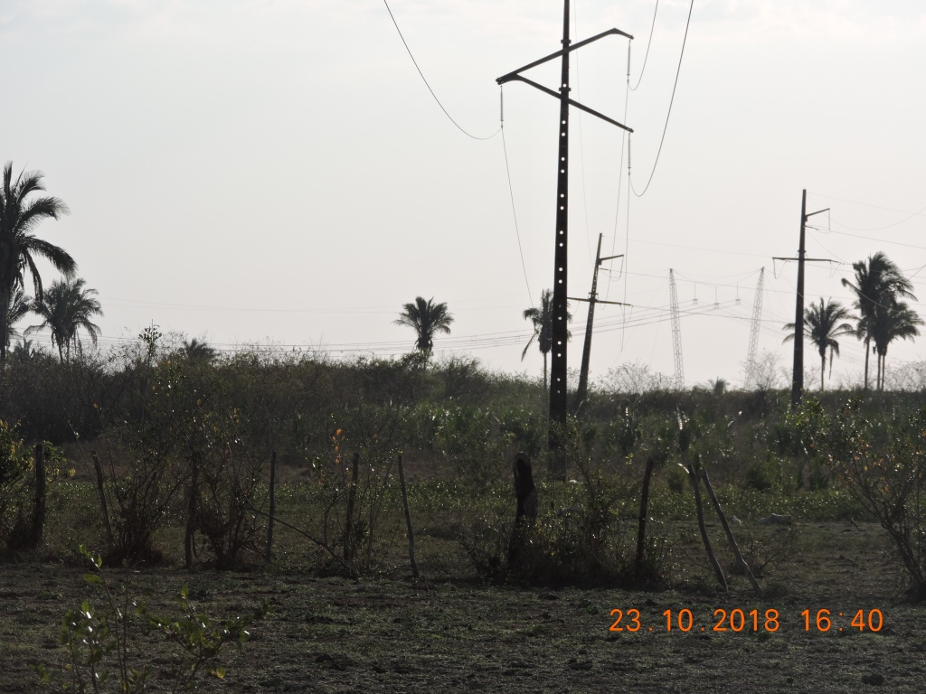
Item | Descrição do Defeito |  | CÓD. Defeito |  | N° Estrutura | Fase(s) | Prioridade | Fonte/Carga | Ação | Observações

25 | MUITO CHAMUSCADO - POLIMÉRICO |  | IS16 |  | YS2-37 / 3 - FASE C - | C | P2 | 0 | SUBSTITUIR ISOLADOR | 0
REG.5 | Registro Cenário - Antes |  |  |  | REG.6 | Registro Cenário - Depois

